feedback
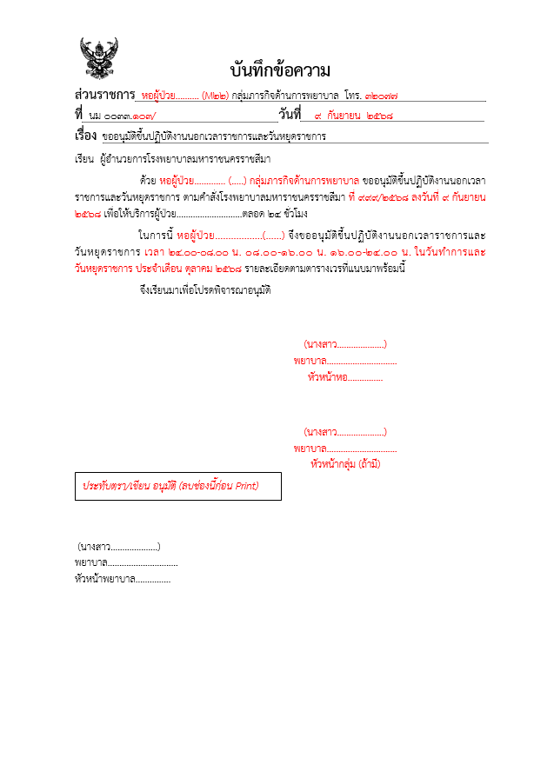
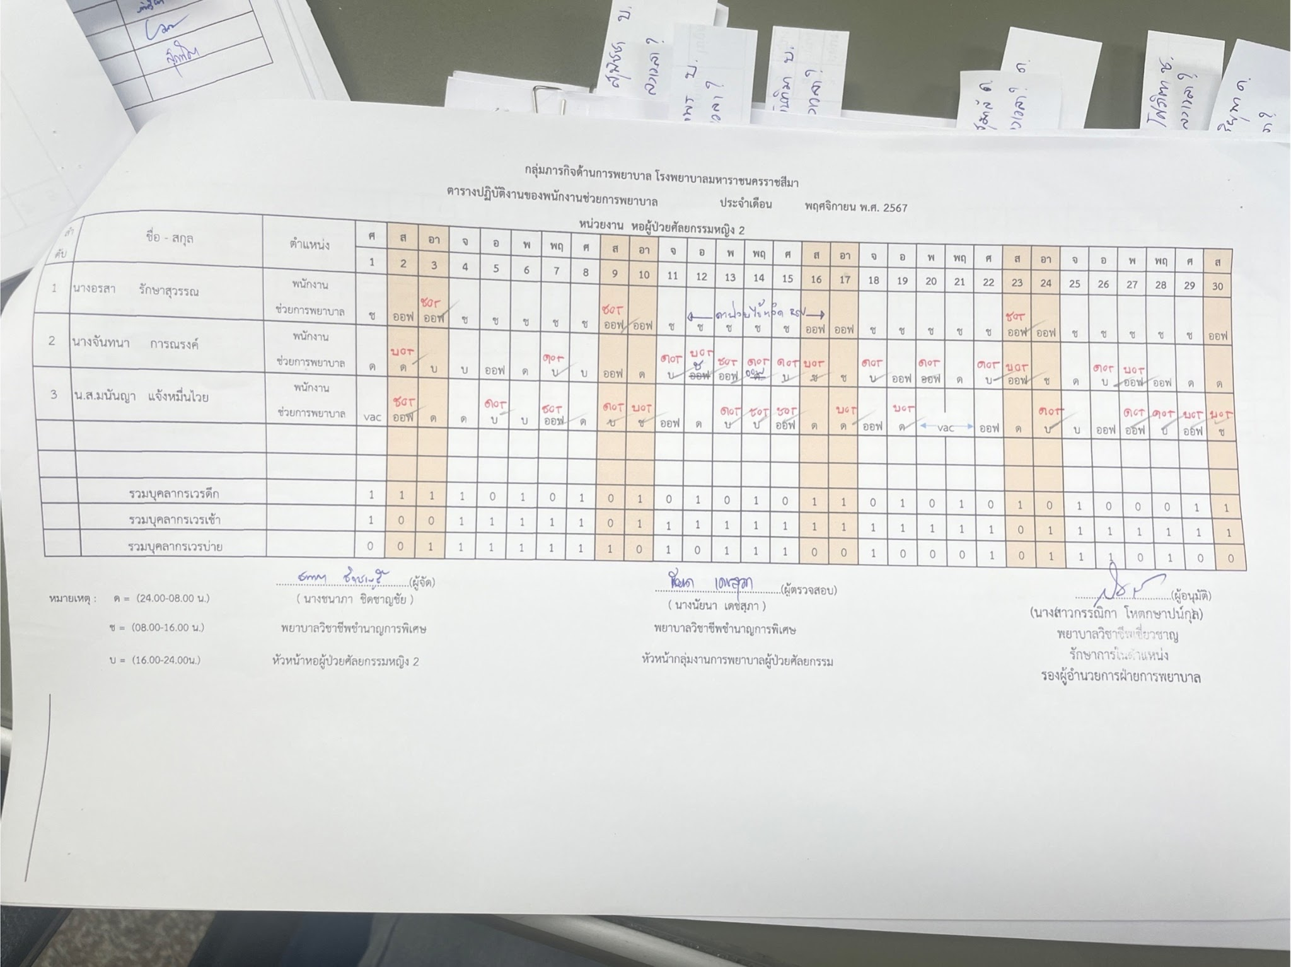
รวม Feedback โปรแกรม
ลำดับ | หัวข้อ | รายละเอียด
1 | ตารางเวร
 |  | 1. กำหนดวันทำการของเดือนนั้นๆ เช่น เดือน ก.ค.69 มีวันทำการ 20 วัน
 |  | 2. มีแถวให้ระบุวันทำการ ตามตัวอย่างตารางเวร --->
 |  | - เนื่องจากทุกๆ ที่ ต้องมีวันทำการเท่าๆ กัน ไม่ว่าจะเป็นพยาบาลที่ขึ้นเป็นเวรเป็นผลัด หรือเจ้าหน้าที่ปกติ
 |  | - เงื่อนไข : ต้องกำหนดวันทำการให้ครบก่อน ถึงจะใส่ OT ได้
 |  | 3. ตารางเวร ให้โชว์หมายเหตุเวร ท้ายตารางเวร
 |  | 4. ให้สามารถระบุผู้เกี่ยวข้องในตารางเวร มากสุด 4 คน
 |  | - หลักๆ ต้องมี หัวหน้าผู้ควบคุม และผู้อนุมัติ |  | ตัวอย่าง ตารางเวร
 | เพิ่ม ฟอร์มขอขึ้น | 5. ตารางเวรให้สามารถ Print เสนอผู้บริหารได้
 |  | - ตามระเบียบต้อง Print เสนอ
 |  | 6. ให้มีหน้า ฟอร์มบันทึกข้อความขอขึ้น
 |  | - เนื่ื่องจากต้องเสนอบันทึกขอขึ้น และตารางเวรขอขึ้น ก่อนที่จะขึ้นปฏิบัติงานในเดือนถัดไป

 | เงื่อนไขตารางเวร | 1. สามารถเพิ่มชื่อคนนอกหน่วยได้ เนื่องจากอาจจะมีคนนอกหน่วยมาขึ้น OT ช่วย
 |  | 2. ในตารางเวรคนนอกหน่วยจะโชว์แค่ OT ไม่โชว์วันทำการ
 |  | 3. กำหนด แจ้งเตือน ไม่ให้ขอขึ้นโอที วัน/เวลา/เวร เดียวกัน
 |  | 4. มีระบบขอเปลี่ยนเวร โดยต้องผ่านการอนุมัติจากหัวหน้าผู้ควบคุม
 |  | 5. กำหนดจำนวนคนตามตำแหน่งที่ขอไว้ในคำสั่ง
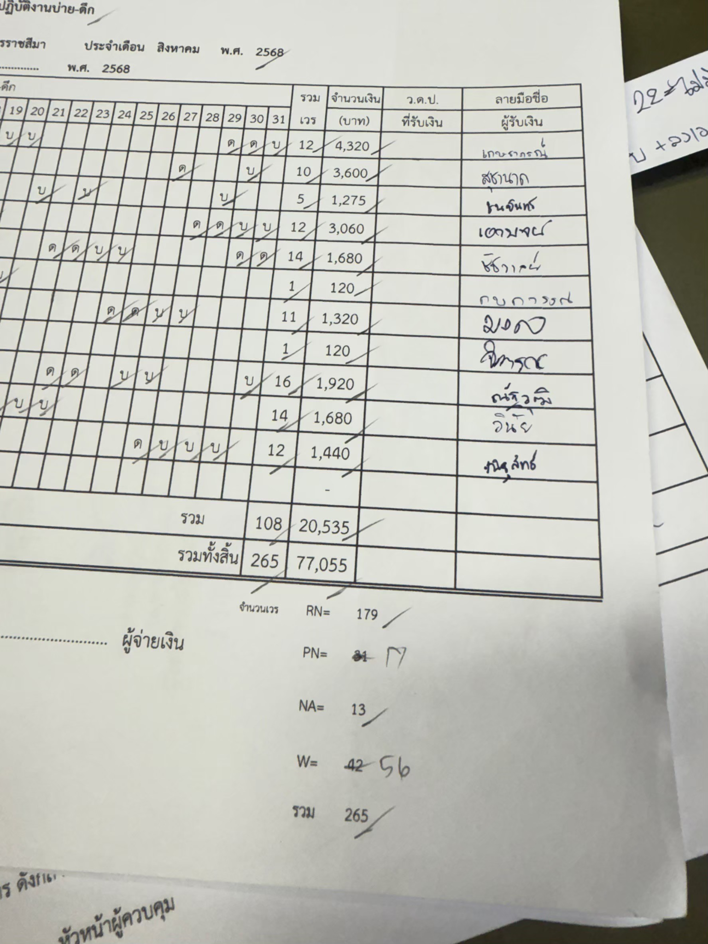

 | ส่วนที่ปรับใช้กับเบิกรายวัน | - การเบิก "รายวัน" หรือ "รายคาบ" จะใช้วันทำการที่กำหนดให้จัดไว้ในตารางเวร | ตัวอย่าง ตารางเบิก
 |  | - โชว์วันทำการ ที่แบบฟอร์มใบลงเวลา
 |  | - เชื่อมการเพิ่มชื่อลูกจ้างที่เข้ามาใหม่กับ HR , เชื่อมวันลา
 |  | - ให้ระบุคำสั่งจ้างรายวัน, วันที่เริ่มจ้าง, นับอายุงาน

2 | การเงิน & ตรวจสอบ
 |  | - การเงินประมวลผล ในวันที่ 1 ของเดือนใหม่
 |  | - แต่ละหน่วยสามารถแก้ไขและกดบันทึกได้ถึงวันที่ 5
 |  | - การเงิินตรวจสอบ ตารางเวร กับ ตารางเบิก (หลักฐานการจ่าย)
 |  | - เมื่อตรวจสอบเสร็จแล้วแต่ละหน่วย print เอกสารส่งเบิกที่การเงิน
 |  | - ถ้าเชื่อมการลงเวลาทำงานได้ = เริดๆ เลยค่ะ

3 | ฟอร์มตั้งเบิก
 |  | - ขอแยกฟอร์มตั้งเบิก รายวัน, OT ออกจากกัน เพือไม่ให้ user สับสนค่ะ
 | ฟอร์มตั้งเบิก รายวัน | 1. บันทึกข้อความขอเบิก
 |  | 2. ใบสำคัญรับเงิน
 |  | 3. ใบลงเวลาทำงาน
 |  | 4. คำสั่ง (HR อาจจะ upload ให้)

 | ฟอร์มตั้งเบิก โอที-บ่ายดึก | 1. บันทึกข้อความขอเบิก OT , บันทึกข้อความขอเบิก บ่ายดึก
 |  | 2. หลักฐานการจ่าย (ตารางสรุปเวรที่ขึ้นทำงาน)
 |  | - แยกตารางเบิก โอที - บ่ายดึก ออกจากกัน
 |  | 3. ใบลงเวลาทำงาน
 |  | - แยกใบลงเวลาทำงาน โอที - บ่ายดึก ออกจากกัน
 |  | 4. ตารางเวรที่เคลียร์เวรแล้ว (ผ่านการเปลี่ยนเวร, วันลา, อบรม, ไปราชการ) โดยมีช่องให้ หัวหน้าผู้ควบคุม ผู้อนุมัติ เซ็นรับรอง

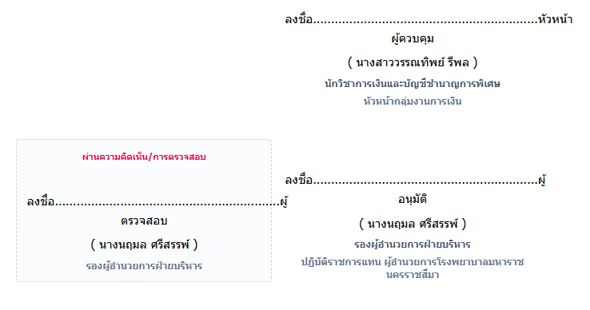
 | ขอปรับอื่นๆ | 1. font บันทึกข้อความขอเป็น Th Sarabun IT9 แต่ถ้าเป็นเลขไทยไม่ได้ เอา TH Sarabun PSK ก็ได้ค่ะ
 |  | 2. ตรงคำว่า ลงชื่อ.................... ให้มีแค่นี้ค่ะ ไม่ต้องมีหัวหน้าผู้ควบคุม หรือผู้อนุมัติ
 |  | 3. ตัดกล่องการตรวจสอบออกค่ะ

